도복
도복류
상품명 | 사이즈 | 수량 | 이미지
MTX 품 도복 | 100(5XS) | 110
TAEBEK 품새 품 도복 여성 (Ver_Patch) | M(160) | 6
베이직 4 오픈 도복- 검정 | 110(CS) | 26 | 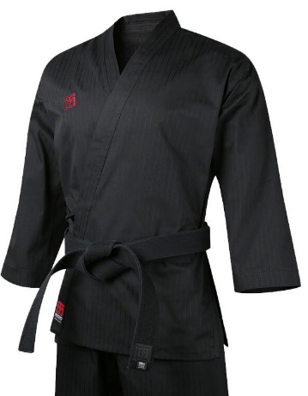
베이직 4 오픈 도복- 검정 | 120(3XS) | 48
베이직 4 오픈 도복- 검정 | 130(2XS) | 30
베이직 4 오픈 도복- 검정 | 140(CL) | 28
베이직 4 오픈 도복- 화이트 | 110(CS) | 17 | 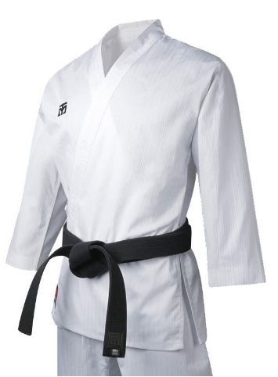
베이직 4 오픈 도복- 화이트 | 120(3XS) | 9
베이직 4 오픈 도복- 화이트 | 130(2XS) | 55
베이직 4 오픈 도복- 화이트 | 140(CL) | 24
베이직 4 컬러 도복_블루 | 110(CS) | 19 | 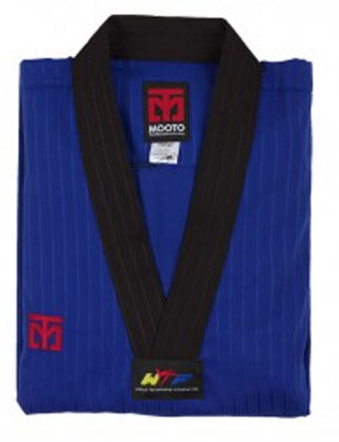
베이직 4 컬러 도복_블루 | 120(3XS) | 15
베이직 4 컬러 도복_블루 | 190(2XL) | 16
베이직 4 컬러 도복_블루 | 200(3XL) | 19
베이직 4 컬러 도복_레드 | 110(CS) | 5 | 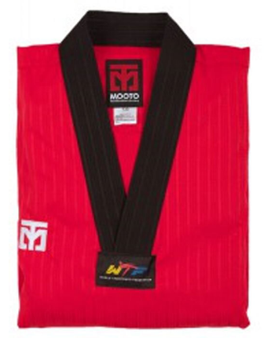
베이직 4 컬러 도복_레드 | 120(3XS) | 10
베이직 4 컬러 도복_레드 | 190(2XL) | 2
베이직 4 컬러 도복_레드 | 200(3XL) | 12
베이직 4 품 도복 | 100(5XS) | 40 | 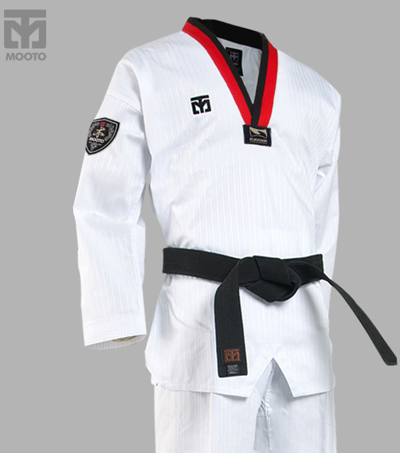
베이직 4.5 컬러 도복_레드 | 110(CS) | 37 | 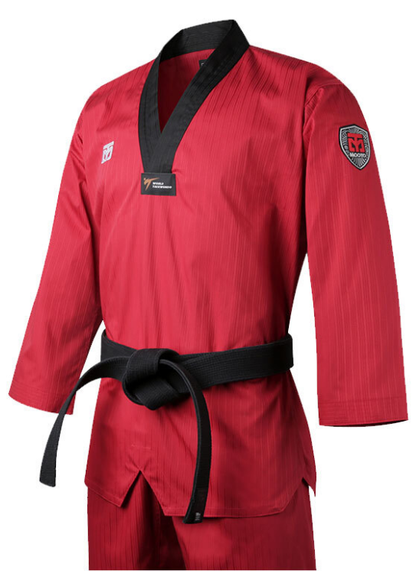
베이직 4.5 컬러 도복_레드 | 120(3XS) | 66
베이직 4.5 컬러 도복_레드 | 130(2XS) | 64
베이직 4.5 컬러 도복_레드 | 140(CL) | 3
베이직 4.5 컬러 도복_레드 | 200(3XL) | 21
베이직 4.5 컬러 도복_블랙 | 110(CS) | 20 | 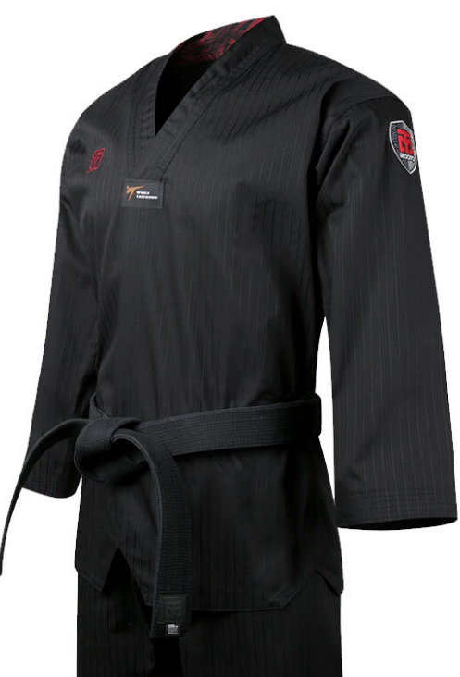
베이직 4.5 컬러 도복_블랙 | 120(3XS) | 5
베이직 4.5 컬러 도복_블랙 | 130(2XS) | 10
베이직 4.5 컬러 도복_블루 | 110(CS) | 42 | 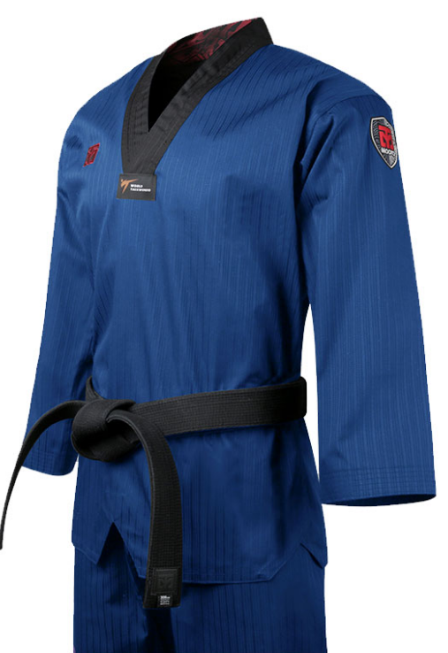
베이직 4.5 컬러 도복_블루 | 120(3XS) | 68
베이직 4.5 컬러 도복_블루 | 130(2XS) | 43
베이직 4.5 컬러 도복_블루 | 140(CL) | 27
베이직 4.5 컬러 도복_블루 | 200(3XL) | 5
베이직 4.5 표준 도복 [검정깃] | 130(2XS) | 22 | 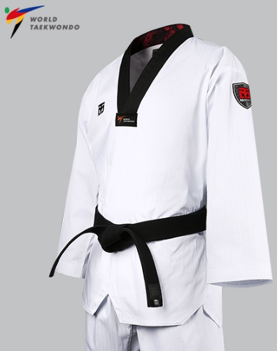
베이직 4.5 표준 도복 [검정깃] | 140(XS) | 41
베이직 4.5 표준 도복 [품깃] | 170(L) | 31
엑스테라 5 도복 [검정깃] | 140(CL) | 44 | 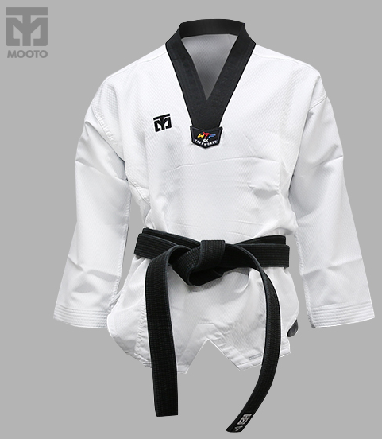
엑스테라 5 도복 [검정깃] | 150(S) | 26
엑스테라 5 도복 [검정깃] | 190(2XL) | 83
엑스테라 5 도복 [흰깃] | 120(3XS) | 17 | 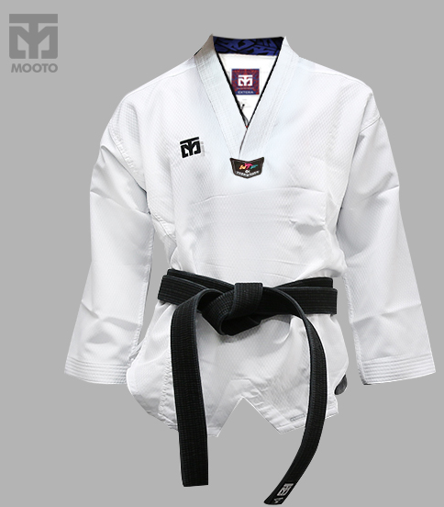
엑스테라 5 도복 [흰깃] | 130(2XS) | 16
엑스테라 5 품 도복 | 100(5XS) | 11 | 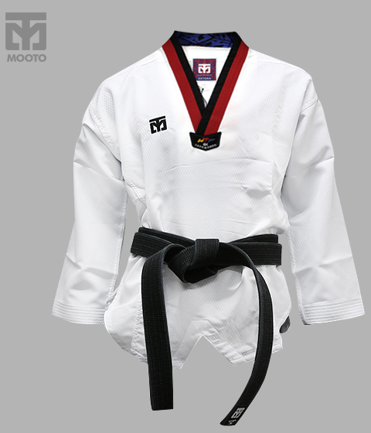
엑스테라 5 품 도복 | 160(M) | 68
엑스테라 5 품 도복 | 170(L) | 16
소계 |  | 1,277
※ 본 수량은 전산상의 재고이므로 출고시 실제 수량은 달라질 수 있습니다.

보호대
보호대류
상품명 | 사이즈 | 수량 | 이미지
MTX 도장용 다리보호대/PU | L | 33 | 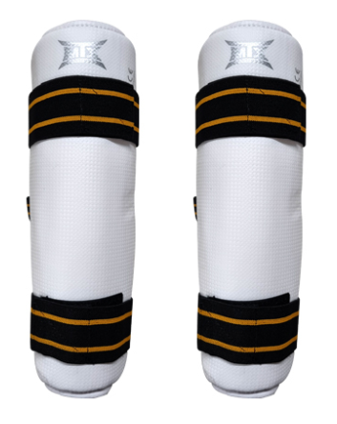
MTX 도장용 양면 호구 | 1(XS) | 8 | 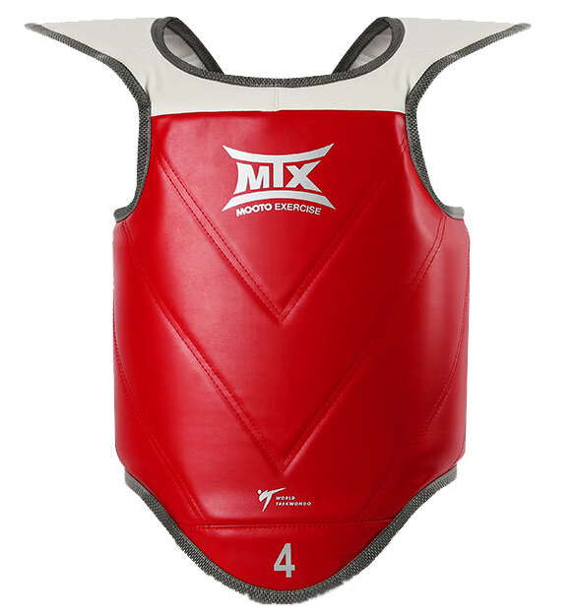
단면 호구 | 1(XS) | 16 | 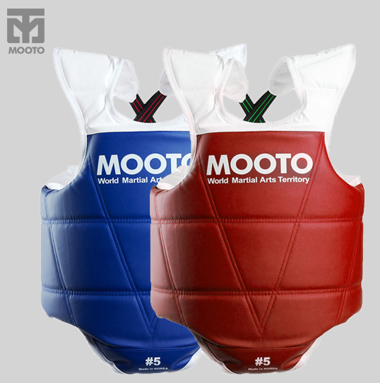
발등정강이 보호대 s2/PU | M | 42 | 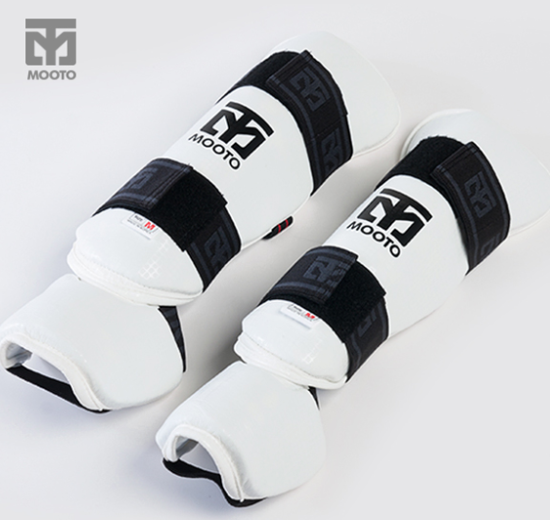
발등정강이 보호대 s2/PU | XL | 16
발등정강이 보호대/PU_블랙 | S | 85 | 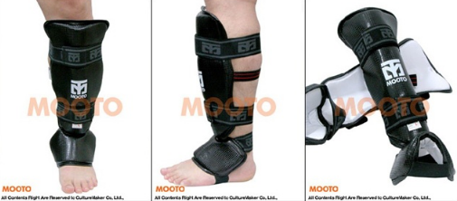
양면 호구 | 5(XL) | 33 | 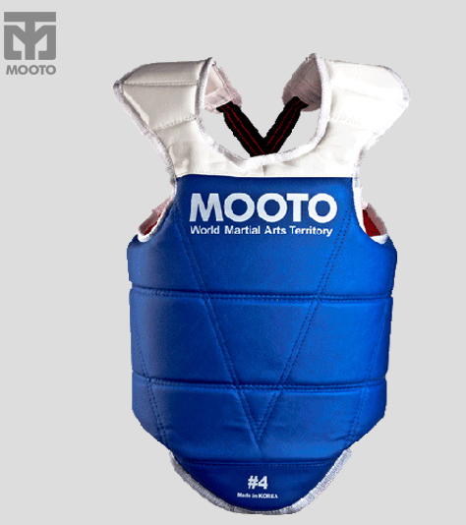
양면 호구 | 6(2XL) | 4
엑스테라 다리 보호대/PU_블랙 | S | 10
엑스테라 다리 보호대/PU_블랙 | M | 10
엑스테라 다리 보호대/PU_블랙 | L | 10
엑스테라 다리 보호대/PU_블랙 | XL | 10
엑스테라 팔 보호대/PU_블랙 | S | 10 | 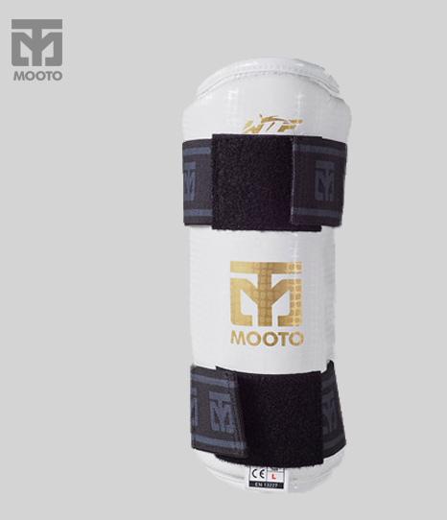
엑스테라 팔 보호대/PU_블랙 | L | 10
엑스테라 팔 보호대/PU_블랙 | XL | 10
엑스테라 팔굽 보호대/PU | XS | 83 | 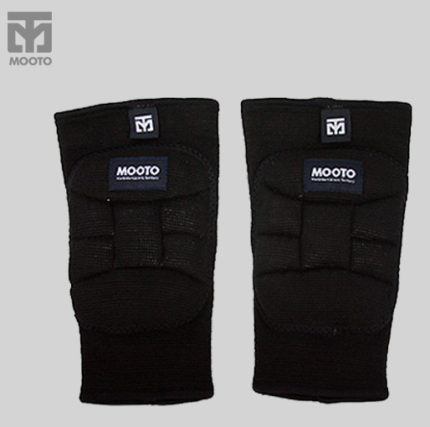
소계 |  | 390
※ 본 수량은 전산상의 재고이므로 출고시 실제 수량은 달라질 수 있습니다.

어패럴
어패럴
상품명 | 사이즈 | 수량 | 이미지
NEW 에반트레이닝 세트 그레이/블랙 | 150(S) | 2 | 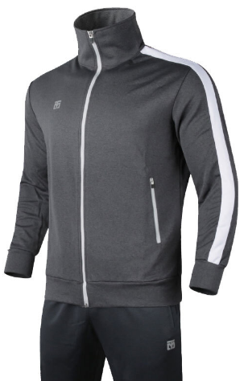
NEW 에반트레이닝 세트 그레이/블랙 | 160(M) | 35
NEW 에반트레이닝 세트 그레이/블랙 | 170(L) | 30
윙 팬츠 | 140(CL) | 20 | 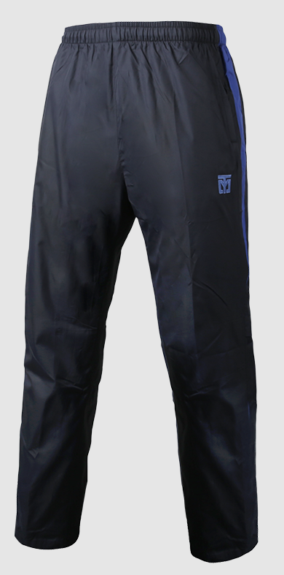
윙 팬츠 | 200(3XL) | 80
윙 팬츠 | 210(4XL) | 50
클래식 긴팔 티셔츠_다크네이비 | 150(S) | 19 | 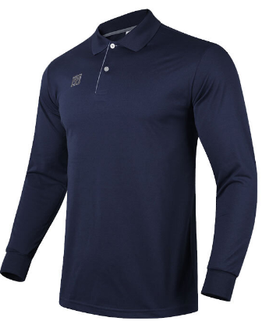
클래식 긴팔 티셔츠_다크블루 | 150(S) | 33 | 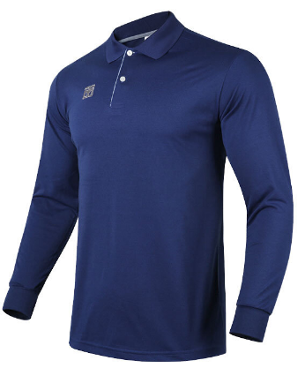
클래식 긴팔 티셔츠_다크블루 | 160(M) | 58
소계 |  | 327
※ 본 수량은 전산상의 재고이므로 출고시 실제 수량은 달라질 수 있습니다.

기타
태권도화
상품명 | 사이즈 | 수량 | 이미지
스피릿 2_블랙 | 230 | 33 | 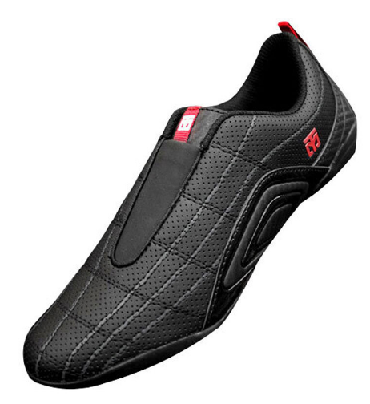
스피릿 2_블랙 | 235 | 51
스피릿 2_블랙 | 240 | 15
스피릿 2_블랙 | 250 | 1
스피릿 2_블랙 | 255 | 1
스피릿 2_화이트 | 240 | 41 | 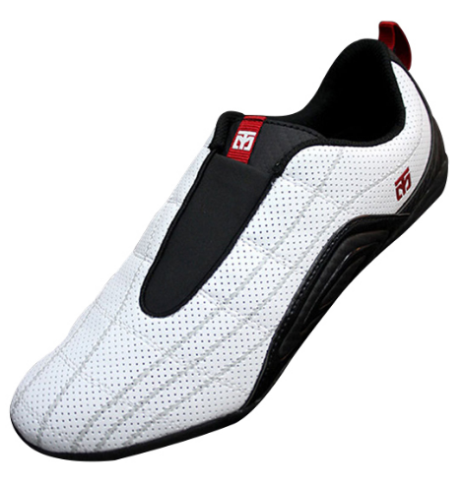
스피릿 2_화이트 | 245 | 21
스피릿 2_화이트 | 250 | 1
스피릿 2_화이트 | 255 | 16
소계 |  | 180
※ 본 수량은 전산상의 재고이므로 출고시 실제 수량은 달라질 수 있습니다.

